FCFS
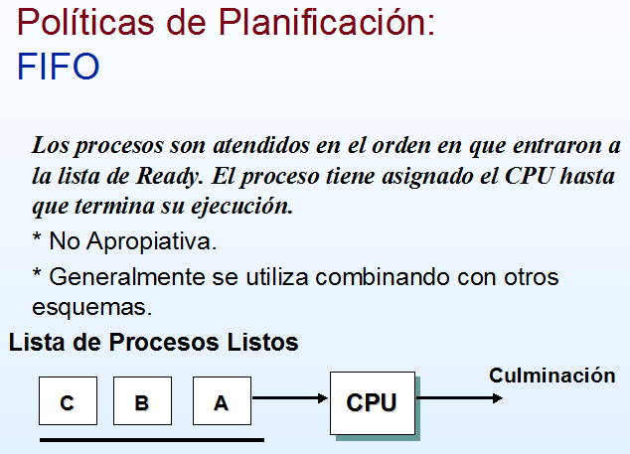

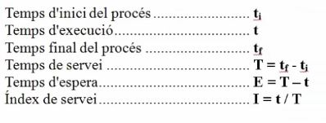
Tabla 1 | FCFS (First-Come, First-Served) o "Primero en llegar, primero en ser atendido
Procesos | Tiempo de creacion | Tiempo de ejecucion | Tiempo de finalizacion | Tiempo Esp+Ejec | Tiempo de Espera | Ejec/(Esp+Ejec)
A | 0 | 5 | 5 | 5 | 0 | 1.00
B | 3 | 3 | 8 | 5 | 2 | 0.60
C | 5 | 4 | 12 | 7 | 3 | 0.57
D | 8 | 2 | 14 | 6 | 4 | 0.33
E | 13 | 6 | 20 | 7 | 1 | 0.86
F | 14 | 3 | 23 | 9 | 6 | 0.33
Tiempo promedio = |  |  |  | 6.50 | 2.67 | 0.62 | Diagrama de Gannt

 |  |  |  |  |  |  |  | 0 | 1 | 2 | 3 | 4 | 5 | 6 | 7 | 8 | 9 | 10 | 11 | 12 | 13 | 14 | 15 | 16 | 17 | 18 | 19 | 20 | 21 | 22 | 23 | 24 | 25
 |  |  |  |  |  |  | A
 |  |  |  |  |  |  | B
 |  |  |  |  |  |  | C
 |  |  |  |  |  |  | D
 |  |  |  |  |  |  | E
 |  |  |  |  |  |  | F

Tabla 2 | FCFS (First-Come, First-Served) o "Primero en llegar, primero en ser atendido
Procesos | Tiempo de creacion | Tiempo de ejecucion | Tiempo de finalizacion | Tiempo Esp+Ejec | Tiempo de Espera | Ejec/(Esp+Ejec)
A | 0 | 5
B | 2 | 3
C | 6 | 4
D | 10 | 2
E | 12 | 6
F | 16 | 3
Tiempo promedio = |  |  |  |  |  |  | Diagrama de Gannt

 |  |  |  |  |  |  |  | 0 | 1 | 2 | 3 | 4 | 5 | 6 | 7 | 8 | 9 | 10 | 11 | 12 | 13 | 14 | 15 | 16 | 17 | 18 | 19 | 20 | 21 | 22 | 23 | 24 | 25
 |  |  |  |  |  |  | A
 |  |  |  |  |  |  | B
 |  |  |  |  |  |  | C
 |  |  |  |  |  |  | D
 |  |  |  |  |  |  | E
 |  |  |  |  |  |  | F

SJF 1
Tabla | SJF - El mas corto primero

Procesos | Tiempo de creacion | Tiempo de ejecucion | Tiempo de finalizacion | Tiempo Esp+Ejec | Tiempo de Espera | Ejec/(Esp+Ejec)
A | 0 | 5
B | 1 | 2
C | 2 | 6
D | 5 | 4
E | 6 | 3
Tiempo promedio = |  |  |  |  |  |  | Diagrama de Gannt
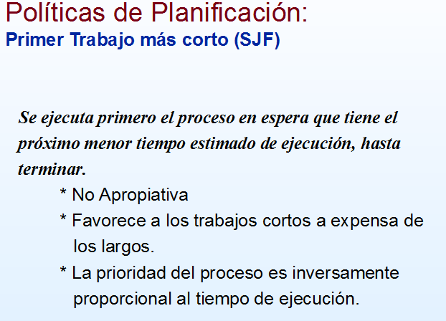
NO HAY INTERRUPCIONES, EL PROCESO UNA VEZ QUE EMPIEZA TERMINA.
 |  |  |  |  |  |  |  | 0 | 1 | 2 | 3 | 4 | 5 | 6 | 7 | 8 | 9 | 10 | 11 | 12 | 13 | 14 | 15 | 16 | 17 | 18 | 19 | 20 | 21 | 22 | 23 | 24 | 25 | 26
 |  |  |  |  |  |  | A
 |  |  |  |  |  |  | B
 |  |  |  |  |  |  | C
 |  |  |  |  |  |  | D
 |  |  |  |  |  |  | E
 |  |  |  |  |  |  | F

SJF 2
Tabla 3 | SJF - El mas corto primero

Procesos | Tiempo de creacion | Tiempo de ejecucion | Tiempo de finalizacion | Tiempo Esp+Ejec | Tiempo de Espera | Ejec/(Esp+Ejec)
A | 0 | 3
B | 1 | 5
C | 3 | 2
D | 9 | 5
E | 12 | 5
F
Tiempo promedio = |  |  |  |  |  |  | Diagrama de Gannt
NO HAY INTERRUPCIONES, EL PROCESO UNA VEZ QUE EMPIEZA TERMINA.
 |  |  |  |  |  |  |  | 0 | 1 | 2 | 3 | 4 | 5 | 6 | 7 | 8 | 9 | 10 | 11 | 12 | 13 | 14 | 15 | 16 | 17 | 18 | 19 | 20 | 21 | 22 | 23 | 24 | 25 | 26
 |  |  |  |  |  |  | A
 |  |  |  |  |  |  | B
 |  |  |  |  |  |  | C
 |  |  |  |  |  |  | D
 |  |  |  |  |  |  | E
 |  |  |  |  |  |  | F

SJF 3
Tabla 3 | SJF - El mas corto primero

Procesos | Tiempo de creacion | Tiempo de ejecucion | Tiempo de finalizacion | Tiempo Esp+Ejec | Tiempo de Espera | Ejec/(Esp+Ejec)
A | 0 | 9
B | 2 | 4
C | 8 | 3
D | 10 | 4
E | 6 | 2
F | 4 | 4
Tiempo promedio = |  |  |  |  |  |  | Diagrama de Gannt

 |  |  |  |  |  |  |  | 0 | 1 | 2 | 3 | 4 | 5 | 6 | 7 | 8 | 9 | 10 | 11 | 12 | 13 | 14 | 15 | 16 | 17 | 18 | 19 | 20 | 21 | 22 | 23 | 24 | 25 | 26
 |  |  |  |  |  |  | A
 |  |  |  |  |  |  | B
 |  |  |  |  |  |  | C
 |  |  |  |  |  |  | D
 |  |  |  |  |  |  | E
 |  |  |  |  |  |  | F

NO HAY INTERRUPCIONES, EL PROCESO UNA VEZ QUE EMPIEZA TERMINA.

SRT1
Tabla | SRT - Tiempo restante mas corto

Procesos | Tiempo de creacion | Tiempo de ejecucion | Tiempo de finalizacion | Tiempo Esp+Ejec | Tiempo de Espera | Ejec/(Esp+Ejec)
A | 0 | 5
B | 1 | 2
C | 2 | 6
D | 5 | 4
E | 6 | 3
Tiempo promedio = |  |  |  |  |  |  | Diagrama de Gannt

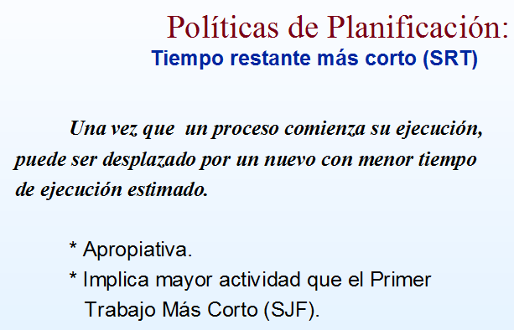
 |  |  |  |  |  |  |  | 0 | 1 | 2 | 3 | 4 | 5 | 6 | 7 | 8 | 9 | 10 | 11 | 12 | 13 | 14 | 15 | 16 | 17 | 18 | 19 | 20 | 21 | 22 | 23 | 24 | 25 | 26
 |  |  |  |  |  |  | A
 |  |  |  |  |  |  | B
 |  |  |  |  |  |  | C
 |  |  |  |  |  |  | D
 |  |  |  |  |  |  | E

Prioridades 1
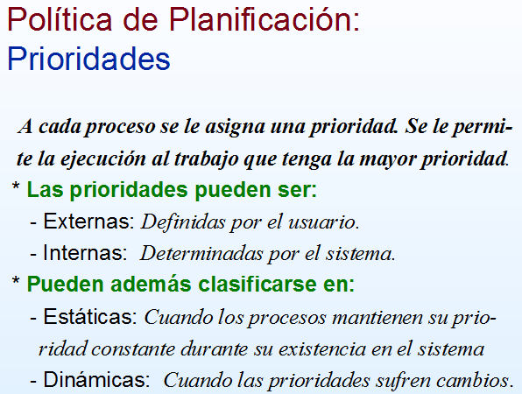

Tabla 1 | Prioridades - No Apropiativas

Procesos | Tiempo de creacion | Tiempo de ejecucion | Prioridad | Tiempo de finalizacion | Tiempo Esp+Ejec | Tiempo de Espera | Ejec/(Esp+Ejec)
A | 0 | 3 | 4
B | 1 | 5 | 2
C | 3 | 2 | 0
D | 9 | 5 | 4
E | 12 | 5 | 4
Tiempo promedio = |  |  |  |  |  |  |  | Diagrama de Gannt

 |  |  |  |  |  |  |  |  | 0 | 1 | 2 | 3 | 4 | 5 | 6 | 7 | 8 | 9 | 10 | 11 | 12 | 13 | 14 | 15 | 16 | 17 | 18 | 19 | 20 | 21 | 22 | 23 | 24 | 25 | 26
 |  |  |  |  |  |  |  | A
 |  |  |  |  |  |  |  | B
 |  |  |  |  |  |  |  | C
 |  |  |  |  |  |  |  | D
 |  |  |  |  |  |  |  | E

Tabla 2 | Prioridades - Apropiativas

Procesos | Tiempo de creacion | Tiempo de ejecucion | Prioridad | Tiempo de finalizacion | Tiempo Esp+Ejec | Tiempo de Espera | Ejec/(Esp+Ejec)
A | 0 | 3 | 4
B | 1 | 5 | 2
C | 3 | 2 | 0
D | 9 | 5 | 4
E | 12 | 5 | 4
Tiempo promedio = |  |  |  |  |  |  |  | Diagrama de Gannt

 |  |  |  |  |  |  |  |  | 0 | 1 | 2 | 3 | 4 | 5 | 6 | 7 | 8 | 9 | 10 | 11 | 12 | 13 | 14 | 15 | 16 | 17 | 18 | 19 | 20 | 21 | 22 | 23 | 24 | 25 | 26
 |  |  |  |  |  |  |  | A
 |  |  |  |  |  |  |  | B
 |  |  |  |  |  |  |  | C
 |  |  |  |  |  |  |  | D
 |  |  |  |  |  |  |  | E

RR 1
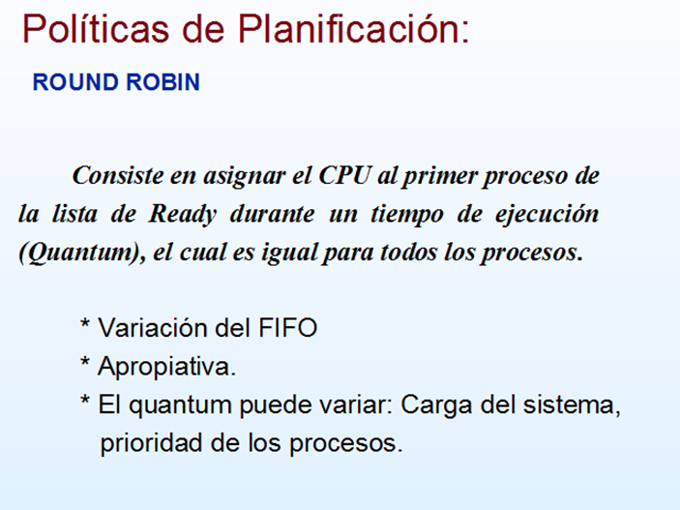

Tabla 3 | RR- Round Robin
 | Quantum = 3 ml/seg
Procesos | Tiempo de creacion | Tiempo de ejecucion | Tiempo de finalizacion | Tiempo Esp+Ejec | Tiempo de Espera | Ejec/(Esp+Ejec)
A | 5 | 4
B | 6 | 5
C | 7 | 4
D | 0 | 6
E | 12 | 3
F | 15 | 2
Tiempo promedio =
 |  |  |  |  |  |  | Diagrama de Gannt
 |  |  |  |  |  |  |  | 0 | 1 | 2 | 3 | 4 | 5 | 6 | 7 | 8 | 9 | 10 | 11 | 12 | 13 | 14 | 15 | 16 | 17 | 18 | 19 | 20 | 21 | 22 | 23 | 24 | 25
 |  |  |  |  |  |  | A
 |  |  |  |  |  |  | B
 |  |  |  |  |  |  | C
 |  |  |  |  |  |  | D
 |  |  |  |  |  |  | E
 |  |  |  |  |  |  | F

RR 3
Tabla 1 | RR- Round Robin |  |  |  |  |  | Diagrama de Gannt
 | Quantum = 3 ml/seg
Procesos | Tiempo de creacion | Tiempo de ejecucion | Tiempo de finalizacion | Tiempo Esp+Ejec | Tiempo de Espera | Ejec/(Esp+Ejec) |  | 0 | 1 | 2 | 3 | 4 | 5 | 6 | 7 | 8 | 9 | 10 | 11 | 12 | 13 | 14 | 15 | 16 | 17 | 18 | 19 | 20 | 21 | 22 | 23 | 24 | 25
A | 0 | 5 |  |  |  |  | A
B | 1 | 3 |  |  |  |  | B
C | 3 | 6 |  |  |  |  | C
D | 5 | 1 |  |  |  |  | D
E | 6 | 4 |  |  |  |  | E
Tiempo promedio =

Procesos
Si el proceso agota su quantum pasa a la cola de espera para que espere su turno nuevamente y se elije otro proceso en la cola para el uso de la cpu.
Si el proceso se bloquea o acaba antes de terminar su quantum se elije otro proceso para usar la cpu.
Las reglas son sencillas en el caso de que el proceso no termine en el quantum pasara a la cola de listos pero si en el intervalo en que el quantum termino comienza otro proceso por primera vez esté que comienza por primera vez pasa a la cola de listos y luego de este si entra a la cola el proceso que no termino.
Tabla 2 | RR- Round Robin |  |  |  |  |  | Diagrama de Gannt
 | Quantum = 2 ml/seg
Procesos | Tiempo de creacion | Tiempo de ejecucion | Tiempo de finalizacion | Tiempo Esp+Ejec | Tiempo de Espera | Ejec/(Esp+Ejec) |  | 0 | 1 | 2 | 3 | 4 | 5 | 6 | 7 | 8 | 9 | 10 | 11 | 12 | 13 | 14 | 15 | 16 | 17 | 18 | 19 | 20 | 21 | 22 | 23 | 24 | 25
A | 0 | 4 |  |  |  |  | A
B | 1 | 5 |  |  |  |  | B
C | 2 | 2 |  |  |  |  | C
D | 3 | 1 |  |  |  |  | D
E | 4 | 6 |  |  |  |  | E
F | 5 | 3 |  |  |  |  | F
Tiempo promedio =

Multinivel S-Retroa
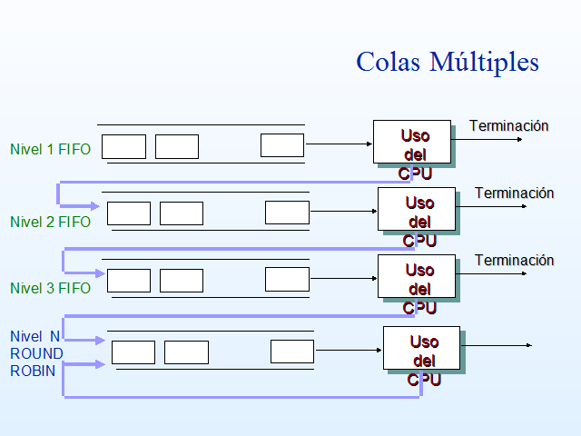
Tabla 3 | Colas Multiples

Procesos | Tiempo de creacion | Tiempo de ejecucion | Tiempo de finalizacion | T. medio de finalizacion Esp+Ejec | Tiempo de Espera | Ejec/(Esp+Ejec)
A | 0 | 10
B | 3 | 12
C | 4 | 5
D | 5 | 10
Tiempo promedio = |  |  |  |  |  |  | Diagrama de Gannt
 |  |  |  |  |  |  |  | Cola 1: Round Robin = 2 Quantum - pasa a la siguiente cola2 al 3er quantum |  |  |  |  |  |  |  |  |  |  |  |  |  |  |  |  |  |  |  |  |  |  | Cola 2 : FIFO
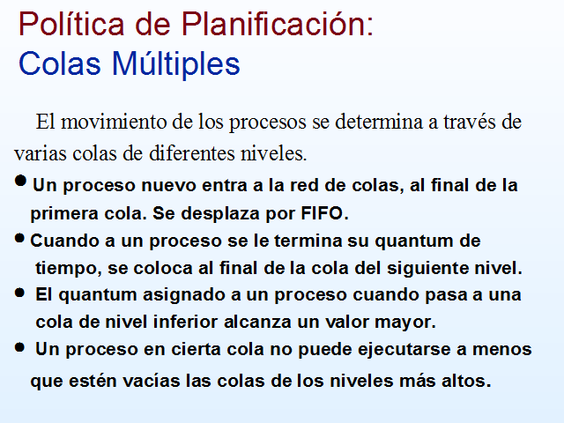
 |  |  |  |  |  |  |  | 0 | 1 | 2 | 3 | 4 | 5 | 6 | 7 | 8 | 9 | 10 | 11 | 12 | 13 | 14 | 15 | 16 | 17 | 18 | 19 | 20 | 21 | 22 | 23 | 24 | 25 | 26 | 27 | 28 | 29 | 30 | 31 | 32 | 33 | 34 | 35 | 36 | 37
 |  |  |  |  |  |  | A
 |  |  |  |  |  |  | B
 |  |  |  |  |  |  | C
 |  |  |  |  |  |  | D

